상품제안서
논슬립 자동차 번호판 | 상품코드: F21195

 |  |  |  |  |  |  | 02-412-0044 | www.easy1.co.kr
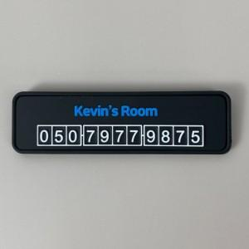 

【상세/제작정보】

【인쇄/포장옵션】 | / OPP(비닐)

【공급단가】 | 수량 | 500~ | 1,000~ | 3,000~ | 5,000~ | 10,000~
*VAT별도 | 단가 | 3,350원 | 3,190원 | 3,080원 | 2,970원 | 2,860원

【상품 URL】 | https://dev.easy1.co.kr:443/src/goods_detail.php?gdno=21195

